Sheet1
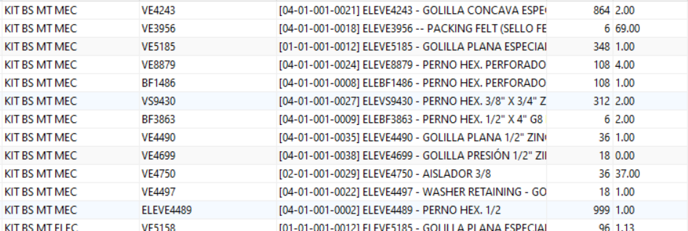
PRUEBA | PRUEBA | PRUEBA | 9 | 9
PRUEBA | PRUEBA | PRUEBA | 9 | 9
PRUEBA | PRUEBA | PRUEBA | 9 | 9

